sütunlara koşullu biçim uygulam
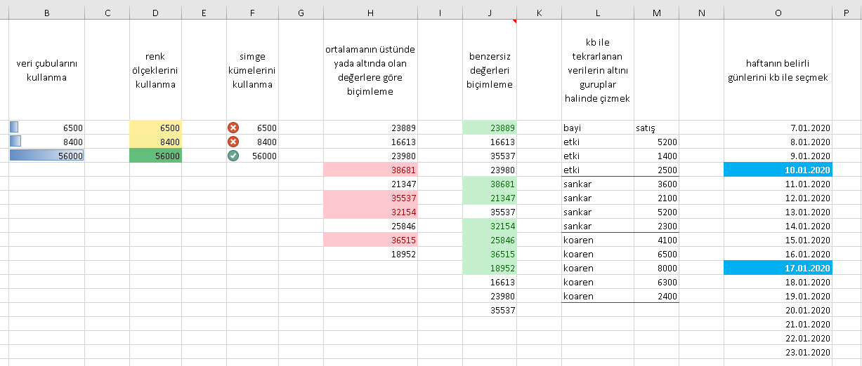
veri çubularını kullanma | renk ölçeklerini kullanma | simge kümelerini kullanma | ortalamanın üstünde yada altında olan değerlere göre biçimleme | benzersiz değerleri biçimleme | kb ile tekrarlanan verilerin altını guruplar halinde çizmek |  | haftanın belirli günlerini kb ile seçmek
6500 | 6500 | 6500 | 23889 | 23889 | bayi | satış | 2020-01-07 | 2
8400 | 8400 | 8400 | 16613 | 16613 | etki | 5200 | 2020-01-08 | 3
56000 | 56000 | 56000 | 23980 | 35537 | etki | 1400 | 2020-01-09 | 4
 |  |  | 38681 | 23980 | etki | 2500 | 2020-01-10 | 5
 |  |  | 21347 | 38681 | sankar | 3600 | 2020-01-11 | 6
 |  |  | 35537 | 21347 | sankar | 2100 | 2020-01-12 | 7
 |  |  | 32154 | 35537 | sankar | 5200 | 2020-01-13 | 1
 |  |  | 25846 | 32154 | sankar | 2300 | 2020-01-14 | 2
 |  |  | 36515 | 25846 | koaren | 4100 | 2020-01-15 | 3
 |  |  | 18952 | 36515 | koaren | 6500 | 2020-01-16 | 4
 |  |  |  | 18952 | koaren | 8000 | 2020-01-17 | 5
 |  |  |  | 16613 | koaren | 6300 | 2020-01-18 | 6
 |  |  |  | 23980 | koaren | 2400 | 2020-01-19 | 7
 |  |  |  | 35537 |  |  | 2020-01-20 | 1
 |  |  |  |  |  |  | 2020-01-21 | 2
 |  |  |  |  |  |  | 2020-01-22 | 3
 |  |  |  |  |  |  | 2020-01-23 | 4

